SC3301
システム名 |  |  |  | システム種別 |  |  |  |  |  | 詳細設計書 |  |  |  |  | 作成者 |  |  | 作成日 |  | 更新者 | 更新日 | 版数
POSサーバー |  |  |  | POSサーバー |  |  |  |  |  |  |  |  |  |  | SonMNT |  |  | 2024-08-08 |  | AnhDD | 2024-11-21 | 0.2

機能カテゴリ |  |  | 33_釣銭機状況照会 |  |  |  |  |  | 項目 |  |  | 画面設計書 |  |  | SC3301

 | ■イメージ

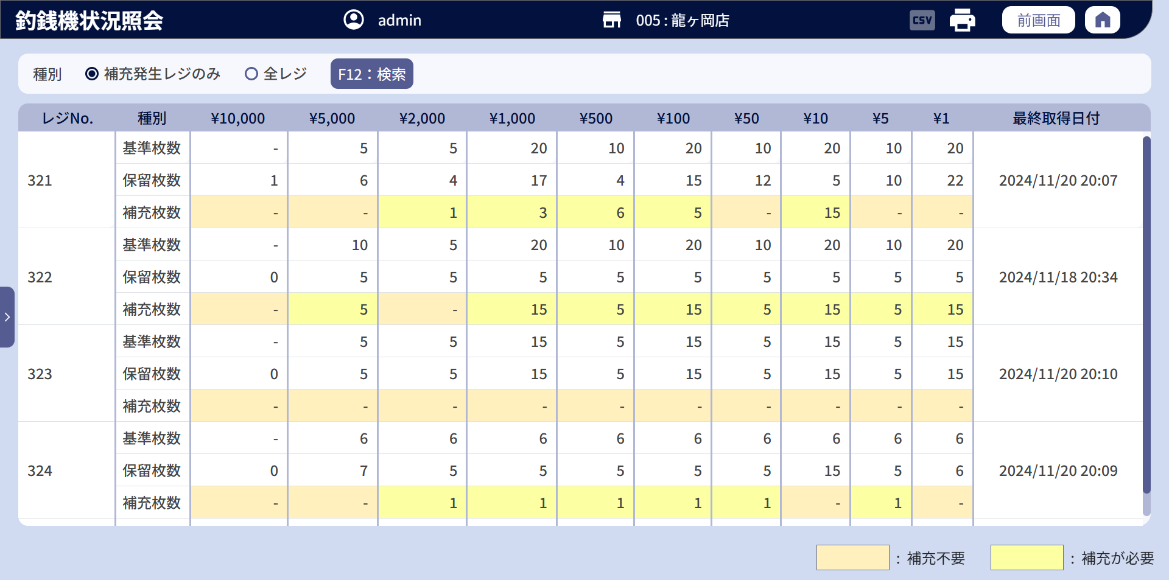
5
2
3
4
6
7
8
9
10
11
12
13
14
15
16
17
18
19
20
21
22
23
24
25
26
27
28
29
30
31
32
33
34
35
36
37
38
39
40
41
42
43
44
45
46
47
48
49
50
51
52
53
54
55
56

 | ■画面項目定義

 | 画面項目ID | 項目 |  | タイプ | I/O | 多言語 | 出力 |  |  |  |  |  |  |  |  | インプット |  |  |  |  | 備考
 |  |  |  |  |  |  | マッピングデータ |  |  |  | 初期値 |  | 表示コントロール | Control enable |  | 必須 | 数字 | 桁 | マッピングデータ
 |  |  |  |  |  |  | API名 | 項目 |  |  |  |  |  |  |  |  |  |  | API名 | 項目
 | 0 | タイトル |  | テキスト | － | ● | － | － |  |  | 釣銭機状況照会 |  | ー | － |  | － | ー | ー | － | ー | ー
 | 1 | 店舗選択エリア |  | 共通 | － | ● | － | － |  |  | － |  | ー | ー |  | － | ー | ー | － | ー | ー
 | 2 | 種別 |  | テキスト | － | ● | － | － |  |  | 種別 |  | ー | ー |  | － | ー | ー | AP3301/AP3302 | type | ー
 | 3 | 補充発生レジのみ |  | ラジオ | I | ● | － | － |  |  | チェックを入れる |  | ー | ー |  | － | ー | ー | AP3301/AP3303 | type | ー
 | 4 | 全レジ |  | ラジオ | I | ● | － | － |  |  | チェックを外す |  | ー | ー |  | － | ー | ー | AP3301/AP3304 | type | ー
 | 5 | F12：検索 |  | ボタン | I | ● | － | － |  |  | 無効 |  | ー | 対象店舗がある場合は有効になる |  | － | ー | ー | － | ー | イベントID：SC3301-02
 | 6 | 印刷アイコン |  | ボタン | I | ● | － | － |  |  | 無効 |  | ー | 対象店舗がある場合は有効になる |  | － | ー | ー | － | ー | イベントID：SC3301-03
 | 7 | レジNo. |  | テキスト | － | ● | － | － |  |  | レジNo. |  | ー | ー |  | － | ー | ー | － | ー | ー
 | 8 | 種別 |  | テキスト | － | ● | － | － |  |  | 種別 |  | ー | ー |  | － | ー | ー | － | ー | 常に「-」を表示する。
 | 9 | ¥10,000 |  | テキスト | － | － | － | － |  |  | ¥10,000 |  | ー | ー |  | － | ー | ー | － | ー | ー
 | 10 | ¥5,000 |  | テキスト | － | － | － | － |  |  | ¥5,000 |  | ー | ー |  | － | ー | ー | － | ー | ー
 | 11 | ¥2,000 |  | テキスト | － | － | － | － |  |  | ¥2,000 |  | ー | ー |  | － | ー | ー | － | ー | ー
 | 12 | ¥1,000 |  | テキスト | － | － | － | － |  |  | ¥1,000 |  | ー | ー |  | － | ー | ー | － | ー | ー
 | 13 | ¥500 |  | テキスト | － | － | － | － |  |  | ¥500 |  | ー | ー |  | － | ー | ー | － | ー | ー
 | 14 | ¥100 |  | テキスト | － | － | － | － |  |  | ¥100 |  | ー | ー |  | － | ー | ー | － | ー | ー
 | 15 | ¥50 |  | テキスト | － | － | － | － |  |  | ¥50 |  | ー | ー |  | － | ー | ー | － | ー | ー
 | 16 | ¥10 |  | テキスト | － | － | － | － |  |  | ¥10 |  | ー | ー |  | － | ー | ー | － | ー | ー
 | 17 | ¥5 |  | テキスト | － | － | － | － |  |  | ¥5 |  | ー | ー |  | － | ー | ー | － | ー | ー
 | 18 | ¥1 |  | テキスト | － | － | － | － |  |  | ¥1 |  | ー | ー |  | － | ー | ー | － | ー | ー
 | 19 | 最終取得日付 |  | テキスト | － | ● | － | － |  |  | 最終取得日付 |  | ー | ー |  | － | ー | ー | － | ー | ー
 | 20 | レジNo.(値） |  | テキスト | O | － | AP3301 | code |  |  | ー |  | ー | ー |  | － | ー | ー | － | ー | ー
 | 21 | 基準枚数 |  | テキスト | O | ● | － | － |  |  | 基準枚数 |  | ー | ー |  | － | ー | ー | － | ー | ー
 | 22 | ¥10,000の基準枚数 |  | テキスト | O | － | AP3301 | cash_threshold.ten_thousand_count |  |  | － |  | ー | ー |  | － | ー | ー | － | ー | ー
 | 23 | ¥5000の基準枚数 |  | テキスト | O | － | AP3301 | cash_threshold.five_thousand_count |  |  | － |  | ー | ー |  | － | ー | ー | － | ー | ー
 | 24 | ¥2000の基準枚数 |  | テキスト | O | － | AP3301 | cash_threshold.two_thousand_count |  |  | － |  | ー | ー |  | － | ー | ー | － | ー | ー
 | 25 | ¥1000の基準枚数 |  | テキスト | O | － | AP3301 | cash_threshold.one_thousand_count |  |  | － |  | ー | ー |  | － | ー | ー | － | ー | ー
 | 26 | ¥500の基準枚数 |  | テキスト | O | － | AP3301 | cash_threshold.five_hundred_count |  |  | － |  | ー | ー |  | － | ー | ー | － | ー | ー
 | 27 | ¥100の基準枚数 |  | テキスト | O | － | AP3301 | cash_threshold.one_hundred_count |  |  | － |  | ー | ー |  | － | ー | ー | － | ー | ー
 | 28 | ¥50の基準枚数 |  | テキスト | O | － | AP3301 | cash_threshold.fifty_count |  |  | － |  | ー | ー |  | － | ー | ー | － | ー | ー
 | 29 | ¥10の基準枚数 |  | テキスト | O | － | AP3301 | cash_threshold.ten_count |  |  | － |  | ー | ー |  | － | ー | ー | － | ー | ー
 | 30 | ¥5の基準枚数 |  | テキスト | O | － | AP3301 | cash_threshold.five_count |  |  | － |  | ー | ー |  | － | ー | ー | － | ー | ー
 | 31 | ¥1の基準枚数 |  | テキスト | O | － | AP3301 | cash_threshold.one_count |  |  | － |  | ー | ー |  | － | ー | ー | － | ー | ー
 | 32 | 最終取得日付（値） |  | テキスト | O | － | AP3301 | remaining_cash.last_retrieved_date |  |  | － |  | ー | ー |  | － | ー | ー | － | ー | 形式：yyyy/mm/dd hh:mm
 | 33 | 保留枚数 |  | テキスト | O | ● | － | － |  |  | 保留枚数 |  | ー | ー |  | － | ー | ー | － | ー | ー
 | 34 | ¥10,000の保留枚数 |  | テキスト | O | － | AP3301 | remaining_cash.ten_thousand_count |  |  | － |  | ー | ー |  | － | ー | ー | － | ー | ー
 | 35 | ¥5000の保留枚数 |  | テキスト | O | － | AP3301 | remaining_cash.five_thousand_count |  |  | － |  | ー | ー |  | － | ー | ー | － | ー | ー
 | 36 | ¥2000の保留枚数 |  | テキスト | O | － | AP3301 | remaining_cash.two_thousand_count |  |  | － |  | ー | ー |  | － | ー | ー | － | ー | ー
 | 37 | ¥1000の保留枚数 |  | テキスト | O | － | AP3301 | remaining_cash.one_thousand_count |  |  | － |  | ー | ー |  | － | ー | ー | － | ー | ー
 | 38 | ¥500の保留枚数 |  | テキスト | O | － | AP3301 | remaining_cash.five_hundred_count |  |  | － |  | ー | ー |  | － | ー | ー | － | ー | ー
 | 39 | ¥100の保留枚数 |  | テキスト | O | － | AP3301 | remaining_cash.one_hundred_count |  |  | － |  | ー | ー |  | － | ー | ー | － | ー | ー
 | 40 | ¥50の保留枚数 |  | テキスト | O | － | AP3301 | remaining_cash.fifty_count |  |  | － |  | ー | ー |  | － | ー | ー | － | ー | ー
 | 41 | ¥10の保留枚数 |  | テキスト | O | － | AP3301 | remaining_cash.ten_count |  |  | － |  | ー | ー |  | － | ー | ー | － | ー | ー
 | 42 | ¥5の保留枚数 |  | テキスト | O | － | AP3301 | remaining_cash.five_count |  |  | － |  | ー | ー |  | － | ー | ー | － | ー | ー
 | 43 | ¥1の保留枚数 |  | テキスト | O | － | AP3301 | remaining_cash.one_count |  |  | － |  | ー | ー |  | － | ー | ー | － | ー | ー
 | 44 | 補充枚数 |  | テキスト | O | ● | － | － |  |  | 補充枚数 |  | ー | ー |  | － | ー | ー | － | ー | ー
 | 45 | ¥10,000の補充枚数 |  | テキスト | O | － | AP3301 | additional_cash.ten_thousand_count |  |  | － |  | ー | ー |  | － | ー | ー | － | ー | ー
 | 46 | ¥5000の補充枚数 |  | テキスト | O | － | AP3301 | additional_cash.five_thousand_count |  |  | － |  | ー | ー |  | － | ー | ー | － | ー | ー
 | 47 | ¥2000の補充枚数 |  | テキスト | O | － | AP3301 | additional_cash.two_thousand_count |  |  | － |  | ー | ー |  | － | ー | ー | － | ー | ー
 | 48 | ¥1000の補充枚数 |  | テキスト | O | － | AP3301 | additional_cash.one_thousand_count |  |  | － |  | ー | ー |  | － | ー | ー | － | ー | ー
 | 49 | ¥500の補充枚数 |  | テキスト | O | － | AP3301 | additional_cash.five_hundred_count |  |  | － |  | ー | ー |  | － | ー | ー | － | ー | ー
 | 50 | ¥100の補充枚数 |  | テキスト | O | － | AP3301 | additional_cash.one_hundred_count |  |  | － |  | ー | ー |  | － | ー | ー | － | ー | ー
 | 51 | ¥50の補充枚数 |  | テキスト | O | － | AP3301 | additional_cash.fifty_count |  |  | － |  | ー | ー |  | － | ー | ー | － | ー | ー
 | 52 | ¥10の補充枚数 |  | テキスト | O | － | AP3301 | additional_cash.ten_count |  |  | － |  | ー | ー |  | － | ー | ー | － | ー | ー
 | 53 | ¥5の補充枚数 |  | テキスト | O | － | AP3301 | additional_cash.five_count |  |  | － |  | ー | ー |  | － | ー | ー | － | ー | ー
 | 54 | ¥1の補充枚数 |  | テキスト | O | － | AP3301 | additional_cash.one_count |  |  | － |  | ー | ー |  | － | ー | ー | － | ー | ー
 | 55 | 補充不要 |  | テキスト | － | ● | － | － |  |  | 補充不要 |  | ー | ー |  | － | ー | ー | － | ー | 補充枚数項目の補充不要セルの色
 | 56 | 補充が必要 |  | テキスト | － | ● | － | － |  |  | 補充が必要 |  | ー | ー |  | － | ー | ー | － | ー | 補充枚数項目の補充が必要なセルの色

